Solicitud gráfica
 | Área: | Matemáticas |  |  | Fecha:
 | Grado: | 9 |  |  | 2016-03-28
 | Título del tema: | Cuerpos redondos |  |  | ¿Cuaderno de estudio o recurso? | Recurso
 | Editor: | Ximena Claros |  |  | Motor del recurso | M5A

 | Código guión o recurso: | MA_09_11_REC20 | ← Para determinar este código, visite la hoja de Ayuda
 |  |  |  |  | ESPECIFICACIÓN DE ARCHIVOS A ENTREGAR
Núm. | Archivo Shutterstock o ruta en web | Imagen para: | Tipo | Ubicación de la imagen en el recurso M5A | Nombre imagen SMALL | Tamaño imagen SMALL | Nombre imagen ZOOM | Tamaño imagen ZOOM | Descripción | Observaciones
IMG01 | Imagen diseñada | Recurso M5A | Ilustración | Contenido | MA_09_11_REC20_IMG01n.png | 286 x 286 px | MA_09_11_REC20_IMG01a.png | 500 x 500 px | 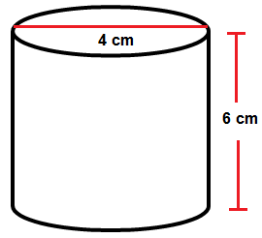 | Cilindro como en la imagen de referencia, con las medidas y flechas que se indican en la ilustración.
IMG02 | Imagen diseñada | Recurso M5A | Ilustración | Contenido | MA_09_11_REC20_IMG02n.png | 286 x 286 px | MA_09_11_REC20_IMG02a.png | 500 x 500 px |  | Cilindro como en la imagen de referencia, con las medidas y flechas que se indican en la ilustración.
IMG03 | Imagen diseñada | Recurso M5A | Ilustración | Contenido | MA_09_11_REC20_IMG03n.png | 286 x 286 px | MA_09_11_REC20_IMG03a.png | 500 x 500 px | 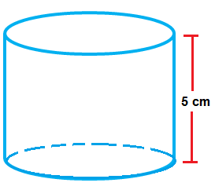 | Cilindro como en la imagen de referencia, con las medidas y flechas que se indican en la ilustración.
IMG04 | Imagen diseñada | Recurso M5A | Ilustración | Contenido | MA_09_11_REC20_IMG04n.png | 286 x 286 px | MA_09_11_REC20_IMG04a.png | 500 x 500 px | 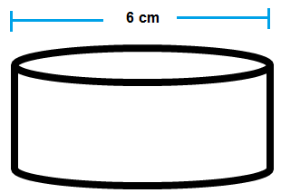 | Cilindro como en la imagen de referencia, con las medidas y flechas que se indican en la ilustración.
IMG05 | Imgen diseñada | Recurso M5A | Ilustración | Contenido | MA_09_11_REC20_IMG05n.png | 286 x 286 px | MA_09_11_REC20_IMG05a.png | 500 x 500 px |  | Cilindro como en la imagen de referencia, con las medidas y flechas que se indican en la ilustración.
IMG06 | 307097663 349322750 con algunos cambios | Recurso M5A | Ilustración | Contenido | MA_09_11_REC20_IMG06n.png | 286 x 286 px | MA_09_11_REC20_IMG06a.png | 500 x 500 px | 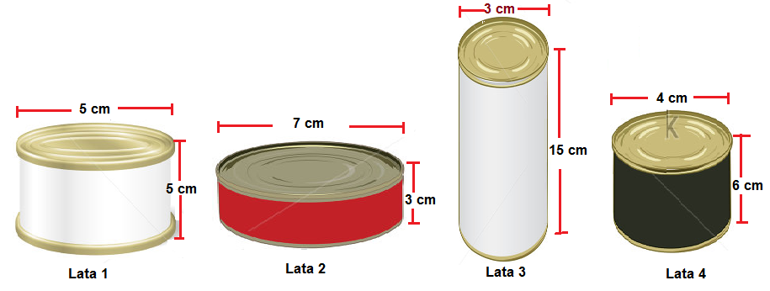 | Latas tomadas de Shutterstock como en la imagen de referencia, con las medidas y flechas que se indican en la ilustración.
IMG07 | 307097663 349322750 con algunos cambios | Recurso M5A | Ilustración | Contenido | MA_09_11_REC20_IMG07n.png | 286 x 286 px | MA_09_11_REC20_IMG07a.png | 500 x 500 px |  | Latas tomadas de Shutterstock como en la imagen de referencia, con las medidas y flechas que se indican en la ilustración.
IMG08 | Imgen diseñada | Recurso M5A | Ilustración | Contenido | MA_09_11_REC20_IMG08n.png | 286 x 286 px | MA_09_11_REC20_IMG08a.png | 500 x 500 px | 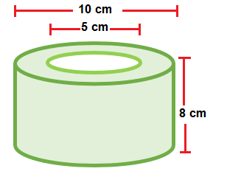 | Cilindro como en la imagen de referencia, con las medidas y flechas que se indican en la ilustración.

#REF! |  | #REF! |  |  | #REF! | #REF! | #REF! | #REF!

